Sample_do_not_print
Investigation Appendix 调查附件
 |  | NC#： SZ1020230310
Appendix 附录
Investigation 调查：

1. 在做完“load collimator default"后闭合E-STOP，转子在旋转大约半圈后，E-STOP跳开，同时系统日志里出现"S_MPLTRANSPORTREC_ERREPORT_TOUCAN_ERROR", 改报错涉及整个系统通讯，从
GHOST到滑环到整个转子部件。----- 进一步确认问题发生的情景和现象，为下一步分析问题做铺垫
2.手动转动转子，发现球管转到特定位置时，R2D板子上的LED1 “RDC FAULT"亮红灯，和转子部件的通讯中断，在服务工具里检查转子部件为红色，转动转子到另外的角度，通讯恢复。--- 通过现有分析手段，信息（错误日志，异常报错，或者问题报错的信息…) 初步定位问题的来源， 如component 不良， 测试设备异常， 方法异常等….;
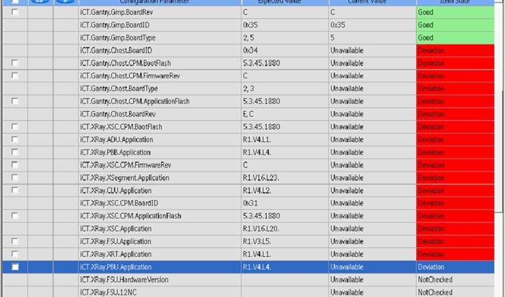
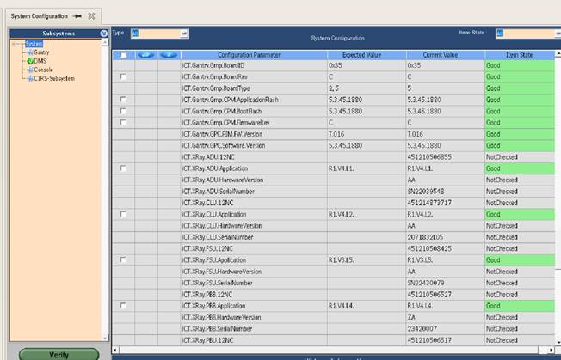

3. 通过旁路线缆短接转子和定子，手动旋转转子，通讯正常，判定是转子和定子间通讯不良，检查收发盒LED灯状态，无异常，测量滑环电阻发现异常，电阻偏大。---通过交叉验证，现场排查的手段，分析定位问题
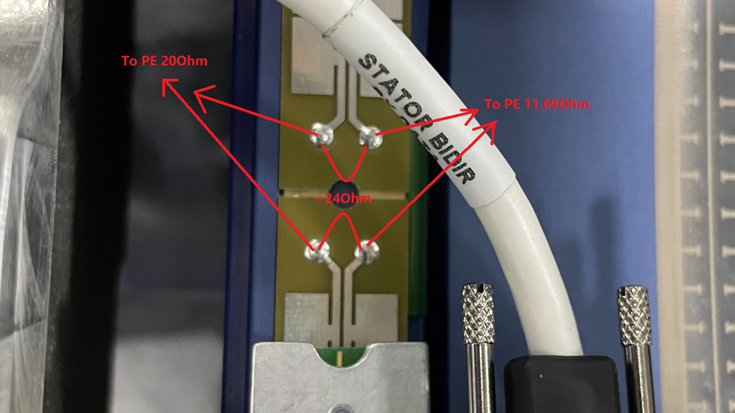

4. 根据D001436242进行返工，更换滑环，不良消失。---- 根据分析定位出的问题，提供不合格处置建议，如返工， 报废，退供应商等….
5. 坏通道测试时机架停止旋转不是重复发生的系统性问题，无需额外围堵措施。
6. 坏通道测试时机架停止旋转可以在D000817109 step 7中探测到，不存在逃逸的可能。

Remark: This page can be printed when it is required | Investigated by调查人：_______________ Date日期:______________
备注：该页需要时打印使用

